Sheet1
•UI(version:6.8.1)+API(version:6.8.1)の構成の理解
①基本構成の理解

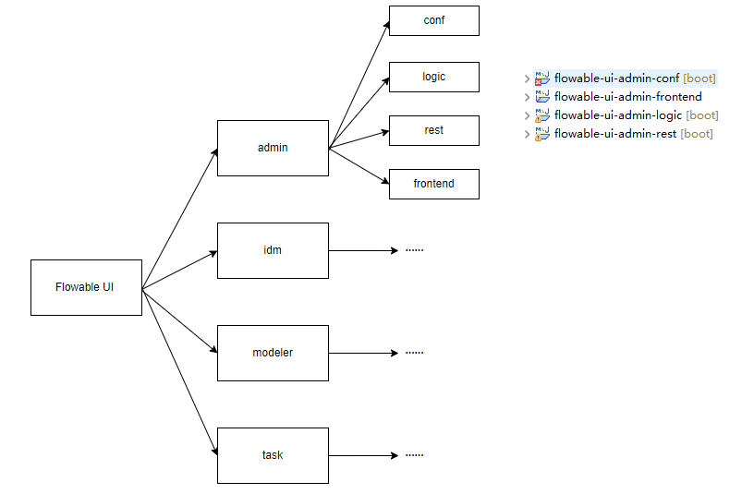

②ビジネスプロセスの理解

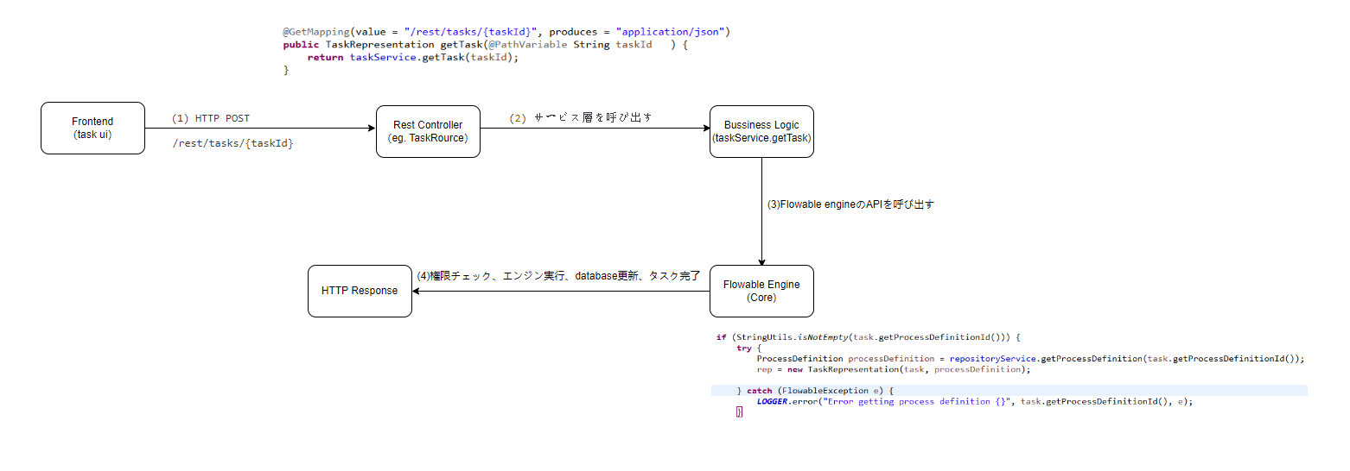

•Javaプロジェクトのpom.xml内dependencyバージョンアップデート

親プロジェクトのpom.xmlバージョンを更新した後、全ての子プロジェクトのpom.xml内の当該バージョンも同様に更新する。

更新後に以下のJARファイルでエラーが発生する
 | jar name | flowable6.8.1時のバージョン | flowable7.1.0時の状況 | 対応操作

 | mybatis-spring | 2.0.7 | 削除される | 元のバージョンに戻す

 | xercesImpl | 2.12.2

 | javax.servlet-api | 3.1.0

 | flowable-json-converter | 6.8.1

 | flowable-cmmn-json-converter | 6.8.1

 | flowable-dmn-json-converter | 6.8.1

 | flowable-form-json-converter | 6.8.1

 | guava | 31.0.1-jre

 | flowable-content-engine | 6.8.1

 | flowable-form-spring-configurator | 6.8.1

 | flowable-form-engine | 6.8.1

 | flowable-form-json-converter | 6.8.1

 | flowable-form-rest | 6.8.1

 | flowable-content-spring-configurator | 6.8.1

 | flowable-content-rest | 6.8.1

